Décomposition Cellule TOPCON
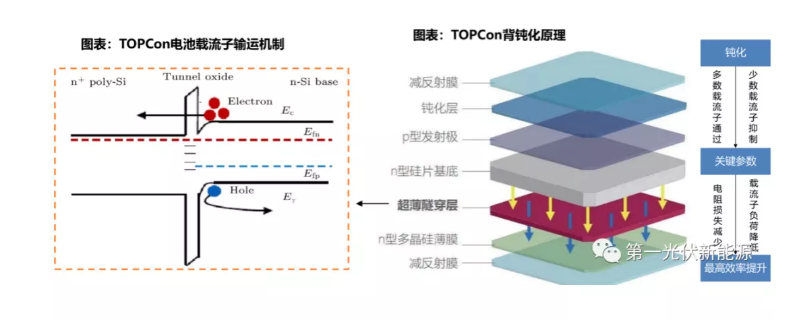
Caractéristique Technique Cellule AL-TOPCON M10

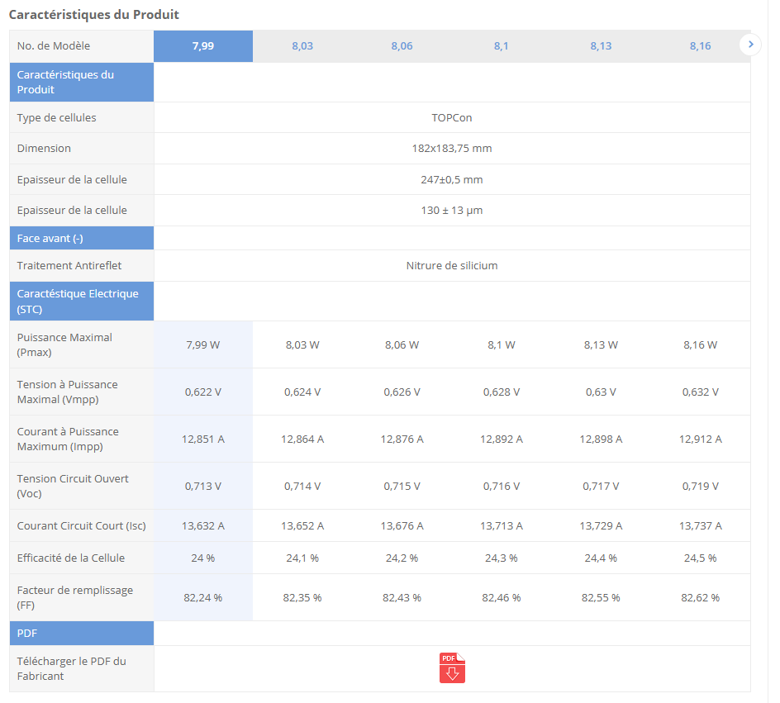
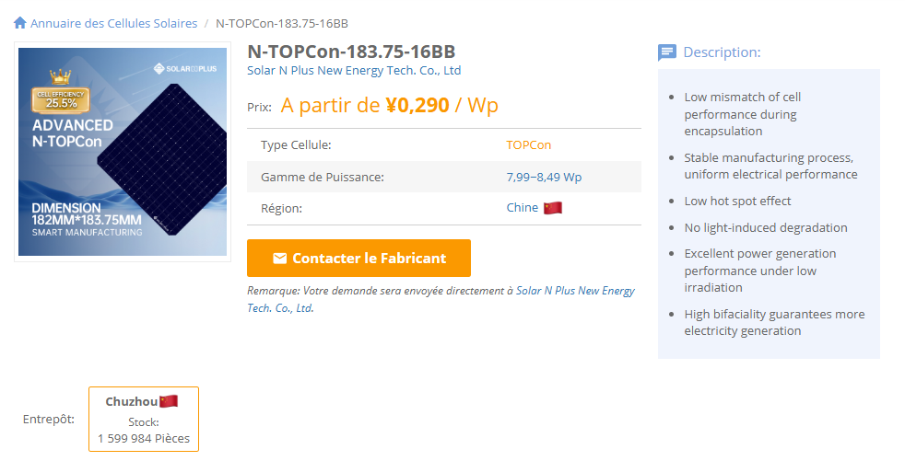
Paramètre | Valeur
Prix (Yuan/W) | 0.298
Puissance maximale (W) | 8.09
Longueur (mm) | 182
Largeur (mm) | 183 |  |  |  | Surface=Longueur×Largeur
Épaisseur (mm) | 0.13 |  |  |  | Volume=Surface×Epaisseur
Densité du silicium (mg/mm³) | 2.33 |  |  |  | Masse=Volume×Densite
Surface (mm²) | 33306 |  |  |  | Prix total=Prix par W×Puissance maximale
Volume (mm³) | 4329.78 |  |  |  | Prix (USD/mg)=Prix total / Masse​
Masse (mg) | 10189.171498
Prix Total (Yuan/cellule) | 2.41082
Coefficient de conversion | 0.00079398015838
Prix (Yuan/g) | 0.2366060872

Layer | Material | Thickness (mm) | Density (mg/mm³) | Mass (mg/cellule) | Source | Price (CNY)
Anti-Reflective Coating (SiNx or AZO) | Silicon Nitride (SiNx) | 0.00006 | 3.44 | 6.8743584 | Sunrise Energy (https://www.sunriseenergy.cn/products/m10-cell/)
Passivation Layer (SiO₂ + Al₂O₃) | Silicon Oxide (SiO₂) | 0.00004 | 2.65 | 3.530436 | Maysun Solar (https://www.maysunsolar.com/solar-cells-size-process-and-technology-explained/)
N-type Silicon Substrate | Silicon (Si) | 0.13 | 2.33 | 10088.3874 | Red Solar's (https://www.red-solar.com/products-info/Solar-Cell/M10-TOPCon-Cell.html) | 1.19
Ultra-Thin Tunnel Oxide (SiO₂) | Silicon Oxide (SiO₂) | 0.00000125 | 2.65 | 0.110326125 | Ocean Solar (https://www.oceansolarcn.com/m10-mbb-n-type-topcon-132-half-cells-520w-535w-solar-module-product/)
N-type Polycrystalline Silicon (Poly-Si) | Silicon (Si) | 0.00001 | 2.33 | 0.7760298 | Sunrise Energy (https://www.sunriseenergy.cn/products/m10-cell/)
Rear Anti-Reflective Coating (SiNx, AZO, ITO) | Silicon Nitride (SiNx) | 0.000075 | 3.44 | 8.592948 | Sunrise Energy (https://www.sunriseenergy.cn/products/m10-cell/)
Rear Metal Contact (Ag) | Silver (Ag) | 0.00023155307657 | 10.49 | 80.9 | AL-TOPCON-M10 Datasheet (https://www.enfsolar.com/pv/cell-datasheet/2947) | 0.702790435
- | - | - | - | -
- | - | - | - | -
 | TOTAL Thickness (mm) | 0.13041780308 | TOTAL Mass (mg) | 10189.171498 |  | 1.892790435 | TOTAL Price
 |  |  |  |  |  | 2.41082 | Cell price (SMM)
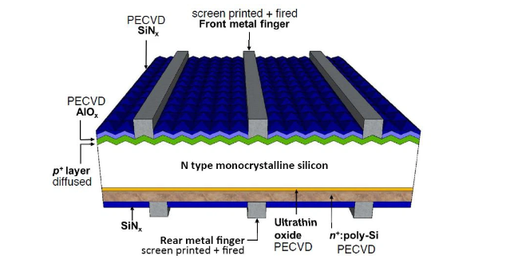
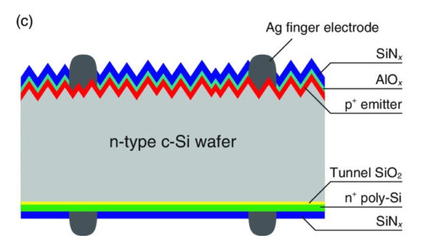

 |  |  |  |  |  |  |  | Coût Wafer | Coût Argent | Autres
 |  |  |  |  |  |  |  | 49% | 29% | 21%
 |  |  |  |  |  |  |  | 1.19 | 0.702790435 | 0.518029565

 |  |  |  |  |  |  |  |  |  |  | %/cellule | prix(cny/kg) | prix(mg/cellule)
 |  |  |  |  |  |  |  | Silver Paste sur la face arrière |  |  | 20% | 5335 | 0.0863203
 |  |  |  |  |  |  |  | Silver Paste sur les busbars avant |  |  | 65% | 8037 | 0.422625645
 |  |  |  |  |  |  |  | Silver Paste sur les fingers avant |  |  | 30% | 7987 | 0.19384449
 |  |  |  |  |  |  |  |  |  |  |  | TOTAL | 0.702790435

 |  |  |  |  |  |  |  |  | ARGENT

 | Cellule solaire bifaciale TOPCon de type N 182 mm M10

 |  |  |  |  |  |  | prix argent USD | finger FS = 0.149927 × Arg + 3.043445
 |  |  |  |  |  |  |  | busbar FS = 0.149927 × Arg + 2.993445
 |  |  |  |  |  |  |  | Rear Side = 0.100028 × Arg + 2.003465

Sources

 |  |  |  |  | https://fr.solarpanelproductionline.com/knowledges/TOPCon-comprehensive-analysis.html
 |  |  |  |  | C:\Users\boutahirya\Desktop\Supply Chain Management\Anticipation-of-Raw-Material-Prices\Documentation\WO2019053368A1.pdf

Chaîne de valeur Solaire
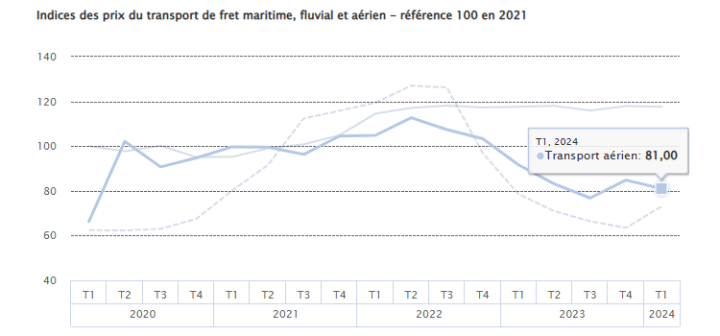
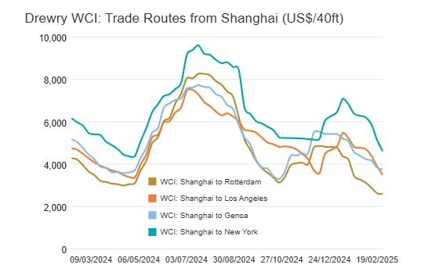
 |  | Chaîne de Valeur Solaire

 |  |  |  | Module

 | Cellule

27%
 |  |  |  |  |  |  | Aluminium

 | Solar Cell Rear-side Silver Paste
 | Solar Cell Busbar Front-side Silver Paste
 | Solar Cell Finger Front-side Silver Paste | Monocrystalline Topcon Solar Cell - 183mm |  |  | Topcon Module-182mm Europe

50%
N-Type Polysilicon | N-type Wafer-183mm |  |  |  |  |  |  | coût de production | prix du module
 |  |  | ? |  |  |  |  | 0,15 et 0,18
 |  |  |  |  |  |  | Autres

23%

 | Autres

Fournisseur

Négociation

Production
Fret Maritime

Droits d'éxportation
 |  |  |  |  |  | Gérer les formalités douanières et payer les taxes et droits d’importation.
Transport
Fret Ferroviaire
Douane
Transport interne

Fret Aérien

https://www.statistiques.developpement-durable.gouv.fr/publicationweb/649?type=versionimprimable
https://www.drewry.co.uk/supply-chain-advisors/supply-chain-expertise/world-container-index-assessed-by-drewry

Feuil1
Un module solaire TOPCon de 182 mm contient généralement 54, 60, 72 ou 78 cellules en fonction du modèle. Les configurations les plus courantes en Europe sont 108 demi-cellules (54 cellules pleines), 120 demi-cellules (60 cellules pleines) et 144 demi-cellules (72 cellules pleines).

